상품제안서
드리온 PD20WQC3.0고속보조배터리10000mAh | 상품코드: F22910

 |  |  |  |  |  |  | 02-412-0044 | www.easy1.co.kr
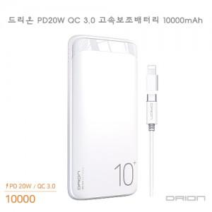

【상세/제작정보】 | 인쇄사이즈 : 50*80mm 한박스당 : 40개입

【인쇄/포장옵션】 | 레이저, 풀칼라 / 포장지포장

【공급단가】 | 수량 | 50~ | 100~ | 500~ | 1,000~ | 2,000~
*VAT별도 | 단가 | 10,750원 | 10,570원 | 10,320원 | 10,060원 | 9,890원

【상품 URL】 | http://www.easy1.co.kr/src/goods_detail.php?gdno=22910

